关系图
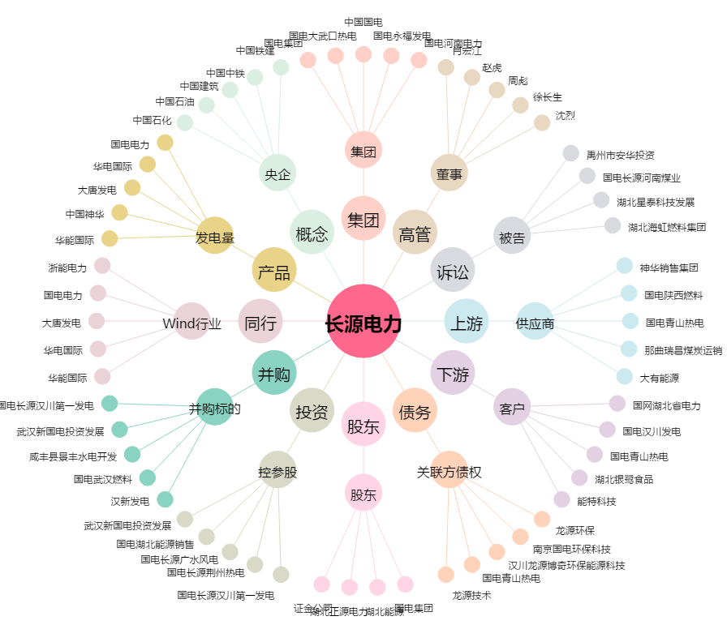
长源电力[000966.SZ] - 关系概览图

